پکرمان
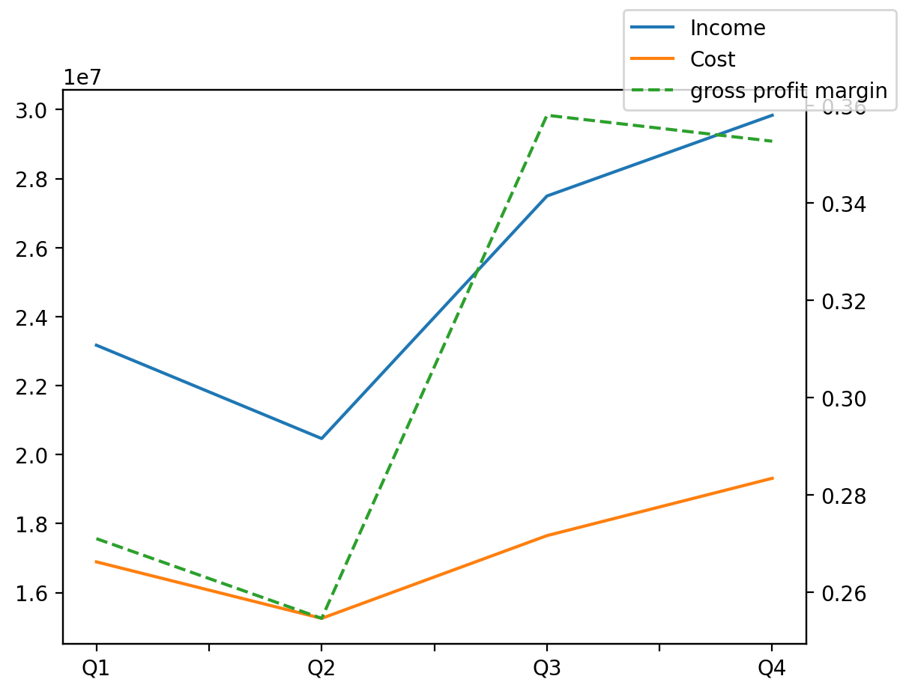
1402/12/29 | Q1 | Q2 | Q3 | Y | Q4 | Q2 / Q1 | Q3 / Q2 | Q4 / Q3
درآمد های عملیاتی | 23170086 | 20464417 | 27494353 | 100964071 | 29835215 | -0.11677423209 | 0.34351997421 | 0.085139737604
بهای تمام شده | -16889732 | -15252533 | -17650448 | -69104971 | -19312258 | -0.096934575398 | 0.15721421485 | 0.094151151291
سود(زیان)ناخالص | 6280354 | 5211884 | 9843905 | 31859100 | 10522957 | -0.17012894496 | 0.88874215159 | 0.068981974125
هزینه های عمومی اداری فروش | -670180 | -482205 | -403129 | -2312718 | -757204 | -0.28048434749 | -0.16398834521 | 0.87831686631
سود(زیان)عملیاتی | 5582737 | 4649158 | 9696310 | 29701426 | 9773221 | -0.16722603984 | 1.0856056086 | 0.007931986498
سایر درآمدهای غیر عملیاتی | -480127 | 810857 | 8613 | 5510009 | 5170666 | -2.6888385781 | -0.98937790511 | 599.33275282
سود(زیان)خالص | 3545921 | 3458481 | 7643863 | 27589402 | 12941137 | -0.024659319821 | 1.2101792666 | 0.69301006572
مواد مستقیم مصرفی | 12930217 | 12250323 | 15039515 | 55810511 | 15590456 | -0.052581793484 | 0.22768313946 | 0.036632896739
سربارتوليد | 2824818 | 2919935 | 3362094 | 12987234 | 3880387 | 0.033671903818 | 0.15142768589 | 0.15415779571

